5 класс
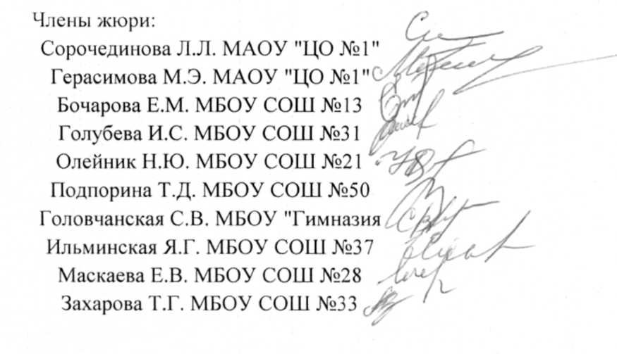
Протокол заседания жюри городской олимпиады школьников по русскому языку для 5-6 классов от 14.04.2018г.

 | Класс |  | 5
 | Количество участников |  | 41
 | Максимальное количество баллов |  | 64
 | Место проведения |  | МБОУ СОШ №28
 | Присутствовали:
 | Председатель жюри
 | Кузнецова М.С.
 | Заместитель председателя жюри
 | Кива С.Н.

 | Члены жюри
 | Сорочединова Л.Л | МАОУ "ЦО №1"
 | Герасимова М.Э | МАОУ "ЦО №1"
 | Головчанская С.В. | МБОУ "Гимназия №2"
 | Бочарова Е.М. | МБОУ СОШ №13
 | Олейник Н.Ю. | МБОУ СОШ №21
 | Подпорина Т.Д. | МБОУ СОШ №29
 | Маскаева Е.В. | МБОУ СОШ №28
 | Голубева И.С. | МБОУ СОШ №31
 | Ильминская Я.Г. | МБОУ СОШ №37
 | Захарова Т.Г. | МБОУ СОШ №33
Повестка дня
 | 1. Утверждение предварительных результатов городской олимпиады школьников по русскому языку для 5-6 классов, 6 класс

 | Решили: 1. утвердить предварительные результаты городской олимпиады школьников по русскому языку для 5-6 классов, 6 класс

Ведомость оценки олимпиадных работ участников городской олимпиады школьников по русскому языку для 5-6 классов, 5 класс
 |  |  |  | 5 | 4 | 7 | 12 | 10 | 5 | 5 | 3 | 3 | 10 | 64
№ п/п | Фамилия | Имя | шифр | 1 | 2 | 3 | 4 | 5 | 6 | 7 | 8 | 9 | 10 | итого
1 | Анциферова | Екатерина | 535 | 2.5 | 4 | 1 | 11 | 8 | 2 | 4.5 | 2 | 1.5 | 9 | 45.5
2 | Базарова | Дарья | 540 | 4.5 | 2 | 4 | 9 | 8 | 2 | 4.5 | 2 | 1 | 8 | 45
3 | Беляев | Ярослав | 536 | 3.5 | 3 | 0 | 9 | 7 | 2 | 2.5 | 3 | 2 | 9 | 41
4 | Божинова | Дарья | 537 | 4 | 4 | 3 | 11 | 7 | 3 | 3 | 1 | 2 | 6 | 44
5 | Василенко | Валерия | 539 | 3.5 | 4 | 6 | 10 | 7 | 3 | 3.5 | 2 | 1.5 | 9 | 49.5
6 | Гостищева | Анна | 541 | 4 | 4 | 3 | 12 | 8 | 4 | 4.5 | 2 | 1.5 | 9 | 52
7 | Давыдов | Иван | 542 | 3.5 | 4 | 4 | 12 | 10 | 4 | 4.5 | 1 | 1 | 7 | 51
8 | Икеда | Стэфани | 538 | 3.5 | 4 | 2 | 8 | 5.5 | 2 | 4.5 | 2 | 1 | 7 | 39.5
9 | Ионова | Кира | 534 | 4 | 4 | 4 | 9 | 8 | 3 | 5 | 2.5 | 2 | 9 | 50.5
10 | Клименко | Светлана | 526 | 3 | 4 | 2 | 11 | 8 | 2 | 5 | 3 | 1 | 9 | 48
11 | Кованько | Родион | 527 | 3 | 1.5 | 0 | 8 | 1.5 | 2 | 3 | 2.5 | 2 | 8 | 31.5
12 | Колоколова | Полина | 522 | 3.5 | 4 | 2 | 11 | 7 | 3 | 3 | 1.5 | 1.5 | 7 | 43.5
13 | Коноваленко | Дарья | 529 | 3 | 4 | 1 | 10 | 7 | 2 | 4.5 | 1 | 3 | 3 | 38.5
14 | Кузьмук | Екатерина | 531 | 4 | 4 | 4 | 9 | 7 | 1 | 3 | 2 | 1 | 0 | 35
15 | Лебединская | Юлия | 523 | 3.5 | 4 | 2 | 11 | 8 | 3 | 4.5 | 3 | 2 | 10 | 51
16 | Логвиненко | Анастасия | 532 | 4.5 | 4 | 3 | 11 | 3 | 0 | 5 | 1 | 1.5 | 9 | 42
17 | Макайденко | Дария | 530 | 4 | 4 | 1 | 12 | 8 | 3 | 4.5 | 3 | 2 | 10 | 51.5
18 | Мельтешинова | Лилия | 524 | 2.5 | 4 | 3 | 9 | 1 | 3 | 5 | 3 | 2 | 6 | 38.5
19 | Михайлов | Максим | 520 | 3.5 | 4 | 2 | 11 | 6 | 2 | 2.5 | 2.5 | 1 | 8 | 42.5
20 | Московченко | Анастасия | 521 | 4 | 4 | 1 | 10 | 7 | 2 | 4.5 | 0 | 2 | 0 | 34.5
21 | Мухартов | Никита | 528 | 3 | 2 | 2 | 9 | 5.5 | 2 | 2.5 | 2 | 2 | 5 | 35
22 | Наумов | Матвей | 525 | 3 | 4 | 1 | 9 | 5 | 1 | 4.5 | 2 | 1 | 6 | 36.5
23 | Нихаёв | Дмитрий | 533 | 4 | 4 | 0 | 10 | 4.5 | 1 | 4.5 | 0 | 1 | 7 | 36
24 | Остапчук | Меланья | 501 | 3 | 4 | 0 | 9 | 5 | 1 | 5 | 2.5 | 1 | 0 | 30.5
25 | Петракова | Анастасия | 505 | 5 | 4 | 3 | 11 | 6 | 3 | 3 | 1.5 | 2 | 6 | 44.5
26 | Подчасов | Андрей | 515 | 3 | 1.5 | 2 | 11 | 7 | 2 | 5 | 3 | 2 | 9 | 45.5
27 | Путинцев | Захар | 507 | 3.5 | 2 | 1 | 11 | 8 | 2 | 3.5 | 1.5 | 1 | 8 | 41.5
28 | Сидельников | Егор | 512 | 3 | 2 | 1 | 9 | 8 | 3 | 5 | 0 | 1.5 | 8 | 40.5
29 | Скрипко | Роберт | 511 | 3 | 4 | 1 | 8 | 8 | 3 | 3 | 0.5 | 1.5 | 6 | 38
30 | Соколова | Снежана | 509 | 4.5 | 2 | 1 | 9.5 | 7 | 3 | 4.5 | 2 | 1 | 7 | 41.5
31 | Соломка | Мария | 514 | 3 | 2 | 0 | 9 | 9 | 3 | 3 | 3 | 1.5 | 9 | 42.5
32 | Тарасевич | Станислав | 513 | 5 | 2 | 6 | 10 | 8 | 4 | 4 | 3 | 1.5 | 6 | 49.5
33 | Тарасова | Виктория | 510 | 4 | 4 | 4 | 12 | 8 | 4 | 4.5 | 3 | 2 | 9 | 54.5
34 | Тиличкина | Мария | 504 | 2.5 | 2 | 1 | 9 | 7 | 2 | 4.5 | 0 | 1.5 | 8 | 37.5
35 | Ульянцева | Дарья | 508 | 3 | 4 | 5 | 9 | 8 | 2 | 3 | 2 | 2 | 10 | 48
36 | Чермошенцева | Кристина | 503 | 4 | 2 | 1 | 9 | 7 | 1 | 5 | 2.5 | 1.5 | 6 | 39
37 | Чеснокова | Мария | 506 | 3.5 | 2 | 1 | 10 | 7 | 2 | 3 | 3 | 2 | 6 | 39.5
38 | Шипилов | Никита | 519 | 4 | 4 | 3 | 10 | 9 | 3 | 5 | 1 | 2 | 5 | 46
39 | Широкая | Софья | 518 | 3 | 4 | 1 | 10 | 8 | 2 | 3.5 | 3 | 1 | 9 | 44.5
40 | Ширшова | Алина | 516 | 3.50 | 2 | 2 | 9 | 8 | 2 | 5 | 0.5 | 1.5 | 8 | 41.5
41 | Шумкова | Ариадна | 517 | 3.5 | 4 | 0 | 9 | 1 | 2 | 3 | 3 | 2 | 7 | 34.5

6 класс
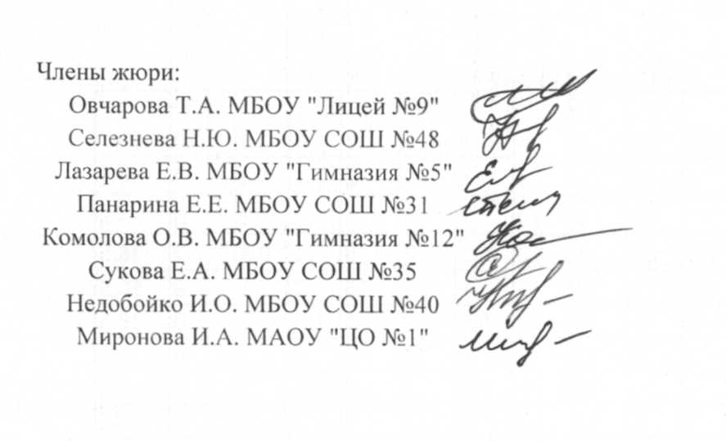
Протокол заседания жюри городской олимпиады школьников по русскому языку для 5-6 классов

 | Класс |  | 6
 | Количество участников |  | 46
 | Максимальное количество баллов |  | 64
 | Место проведения |  | МБОУ СОШ №28

 | Присутствовали:
 | Председатель жюри
 | Кузнецова М.С.
 | Заместитель председателя жюри
 | Кива С.Н.
 | Члены жюри
 | Овчарова Т.А. | МБОУ "Лицей №9"
 | Селезнева Н.Ю. | МБОУ СОШ №48
 | Панарина Е.Е. | МБОУ СОШ №31
 | Лазарева Е.В. | МБОУ "Гимназия №5"
 | Комолова О.В. | МБОУ "Гимназия №12"
 | Сукова Е.А. | МБОУ СОШ №35
 | Недобойко И.О. | МБОУ СОШ №40
 | Миронова И.А. МАОУ "ЦО №1"
Повестка дня
 | 1. Утверждение предварительных результатов городской олимпиады школьников по русскому языку для 5-6 классов, 6 класс

 | Решили: 1. утвердить предварительные результаты городской олимпиады школьников по русскому языку для 5-6 классов, 6 класс

Ведомость оценки олимпиадных работ участников городской олимпиады школьников по русскому языку языку для 5-6 классов, 6 класс
 |  |  |  | 5 | 4 | 7 | 12 | 10 | 5 | 5 | 3 | 3 | 10 | 64
№ п/п | Фамилия | Имя | шифр | 1 | 2 | 3 | 4 | 5 | 6 | 7 | 8 | 9 | 10 | итого
1 | Абрамова | Алина | 635 | 4 | 4 | 0 | 9 | 8 | 0 | 2 | 2 | 1.5 | 9 | 39.5
2 | Афанасовский | Артемий | 632 | 4 | 4 | 1 | 10 | 7 | 3 | 5 | 1 | 2 | 8 | 45
3 | Бабынина | Валерия | 633 | 2.5 | 4 | 1 | 10 | 6.5 | 2 | 5 | 0 | 0.5 | 7 | 38.5
4 | Бетуганова | Мария | 640 | 3.5 | 4 | 7 | 9 | 8 | 3 | 5 | 2 | 1 | 8 | 50.5
5 | Бондарев | Максим | 637 | 4 | 4 | 0 | 10 | 5.5 | 2 | 2 | 0 | 2 | 0 | 29.5
6 | Бондарева | Варвара | 634 | 3 | 4 | 2 | 9 | 7 | 2 | 5 | 2 | 1 | 6 | 41
7 | Боромыченко | Виктория | 636 | 3 | 2 | 2 | 9 | 7.5 | 2 | 4 | 0.5 | 1 | 6 | 37
8 | Быкова | Юлия | 638 | 3 | 3 | 2 | 11 | 9 | 2 | 4 | 2 | 2 | 8 | 46
9 | Воробьева | Анна | 642 | 4 | 4 | 5 | 10 | 7.5 | 2 | 5 | 3 | 2 | 5 | 47.5
10 | Воробьева | Ева | 639 | 4 | 4 | 6 | 10 | 10 | 2 | 4.5 | 2 | 2 | 0 | 44.5
11 | Гапотченко | Анастасия | 643 | 4 | 2 | 0 | 9 | 8 | 1 | 2.5 | 3 | 1 | 4 | 34.5
12 | Горянская | Светлана | 641 | 4.5 | 4 | 1 | 9 | 4 | 2 | 2.5 | 3 | 0.5 | 8 | 38.5
13 | Дементьев | Тимофей | 631 | 3 | 4 | 3 | 9 | 7.5 | 1 | 2.5 | 1 | 2 | 7 | 40
14 | Дикая | Ирина | 621 | 5 | 2 | 1 | 10 | 5.5 | 2 | 3.5 | 2 | 1.5 | 6 | 38.5
15 | Дмитриева | Екатерина | 627 | 3.5 | 3 | 3 | 9 | 7.5 | 1 | 4 | 2 | 1 | 7 | 41
16 | Евсюкова | Мария | 619 | 3 | 2 | 3 | 11 | 5 | 4 | 4.5 | 2 | 2 | 5 | 41.5
17 | Зарембицкая | Марина | 620 | 3 | 4 | 1 | 8 | 1.5 | 0 | 5 | 0 | 1.5 | 4 | 28
18 | Иванова | Юлия | 629 | 3 | 2 | 0 | 8 | 5 | 1 | 2.5 | 2 | 1 | 4 | 28.5
19 | Инчина | Вероника | 618 | 4 | 4 | 2 | 9 | 3.5 | 1 | 4.5 | 3 | 2 | 7 | 40
20 | Калюжный | Александр | 616 | 3 | 4 | 7 | 11 | 10 | 4 | 4.5 | 1 | 2 | 8 | 54.5
21 | Клименко | Андрей | 622 | 4.5 | 4 | 5 | 12 | 9 | 4 | 5 | 2.5 | 3 | 7 | 56
22 | Кобченко | Игорь | 626 | 3.5 | 4 | 3 | 9 | 7.5 | 4 | 5 | 3 | 2 | 8 | 49
23 | Корнев | Александр | 625 | 4.5 | 4 | 1 | 11 | 6 | 1 | 5 | 1 | 2 | 8 | 43.5
24 | Кролевецкая | Анастасия | 623 | 4.5 | 4 | 2 | 11 | 9 | 3 | 5 | 3 | 1.5 | 7 | 50
25 | Кузин | Илья | 630 | 3 | 2 | 2 | 10 | 7 | 2 | 4.5 | 2 | 2 | 3 | 37.5
26 | Лепилина | Ксения | 624 | 2.5 | 4 | 4 | 11 | 8.5 | 2 | 4.5 | 2.5 | 2 | 10 | 51
27 | Литвин | Елена | 606 | 3.5 | 4 | 3 | 9 | 7.5 | 1 | 2.5 | 3 | 1 | 7 | 41.5
28 | Литвинов | Максим | 601 | 3.5 | 1 | 3 | 8 | 7 | 4 | 5 | 3 | 2 | 10 | 46.5
29 | Мадазимова | Мария | 605 | 3.5 | 4 | 0 | 9 | 1.5 | 1 | 5 | 1 | 1 | 7 | 33
30 | Малахова | Кристина | 611 | 5 | 4 | 4 | 9 | 9 | 4 | 5 | 0 | 2 | 6 | 48
31 | Меджидова | Зумруд | 604 | 3.5 | 4 | 2 | 9 | 5 | 1 | 4 | 0.5 | 2 | 7 | 38
32 | Михайлова | Полина | 609 | 3.5 | 4 | 6 | 11 | 6 | 3 | 5 | 3 | 1 | 8 | 50.5
33 | Мордовская | Полина | 612 | 5 | 4 | 3 | 10 | 9 | 2 | 5 | 2 | 2 | 9 | 51
34 | Мочалова | Арина | 607 | 3 | 4 | 0 | 9 | 4 | 1 | 2.5 | 0 | 1.5 | 0 | 25
35 | Назарова | Ирина | 603 | 3.5 | 0 | 1 | 8.5 | 3.5 | 1 | 4 | 0 | 1.5 | 10 | 33
36 | Остапова | Яна | 602 | 4 | 2 | 0 | 9 | 6 | 1 | 2 | 0 | 2 | 8 | 34
37 | Остапова | Виктория | 613 | 3.5 | 4 | 2 | 10 | 8 | 2 | 2.5 | 1 | 1.5 | 6 | 40.5
38 | Павлова | Алиса | 614 | 2.5 | 4 | 1 | 9 | 7 | 3 | 5 | 2 | 1.5 | 8 | 43
39 | Тарасова | Екатерина | 644 | 4 | 2 | 4 | 9 | 8.5 | 2 | 5 | 3 | 2 | 7 | 46.5
40 | Тен | Елизавета | 502 | 2.5 | 4 | 2 | 12 | 8 | 2 | 4.5 | 2 | 1.5 | 6 | 44.5
41 | Фоменкова | Софья | 615 | 3.5 | 4 | 0 | 10 | 9 | 2 | 2.5 | 3 | 2 | 8 | 44
42 | Харченко | Анна | 610 | 3 | 3 | 5 | 12 | 9 | 2 | 5 | 3 | 1.5 | 10 | 53.5
43 | Хвостова | Елизавета | 608 | 4.5 | 4 | 2 | 10 | 7 | 2 | 4.5 | 1 | 0 | 3 | 38
44 | Чурсина | Полина | 617 | 4 | 4 | 5 | 11 | 9 | 3 | 5 | 0 | 1.5 | 7 | 49.5
45 | Шеховцова | София | 645 | 3 | 4 | 4 | 9 | 8.5 | 1 | 5 | 0.5 | 1.5 | 0 | 36.5
46 | Копылов | Вячеслав | 628 | 2.5 | 4 | 0 | 9 | 0 | 2 | 2.5 | 0 | 1 | 5 | 26

